INFO
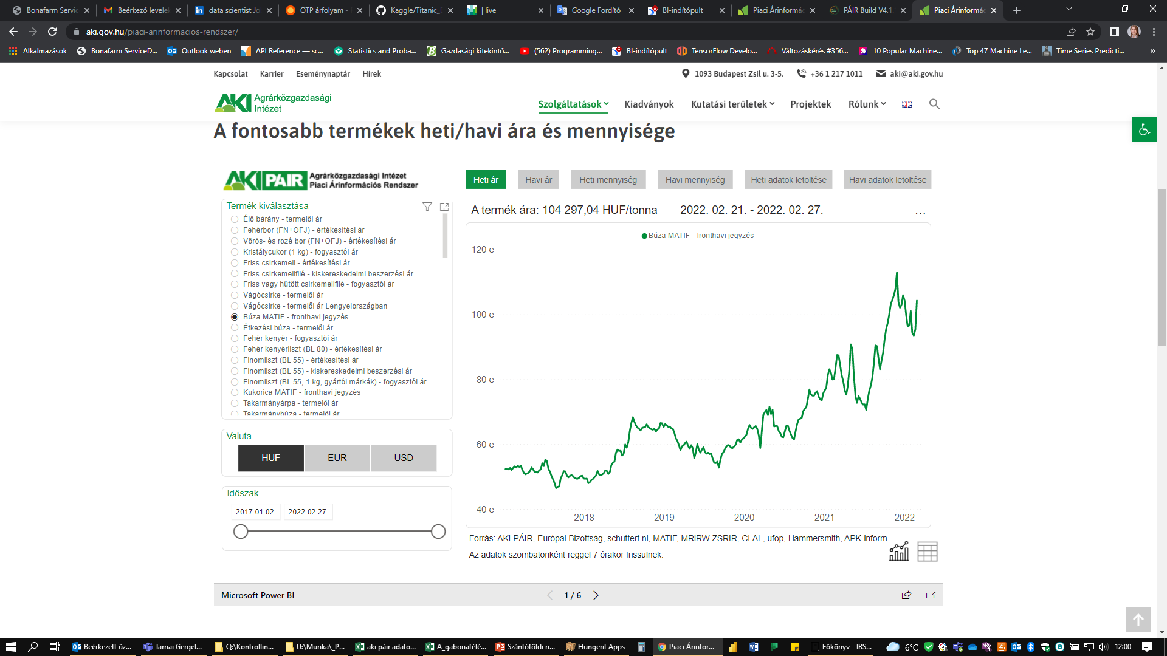
 |  | Brojler táp | búza | 42% | A vesszőt ki kell cserélni pontra
https://www.aki.gov.hu/piaci-arinformacios-rendszer/ |  |  | kukorica | 19%
 |  |  | szójadara | 19%
lejjebb kell görgetni | itt kiválasztani, hogy mit szeretnék |  |  | 80%

